6-1 応力伝達機構
6-1 鉄筋定着の応力伝達機構

■ 図 6-1 付着による応力伝達
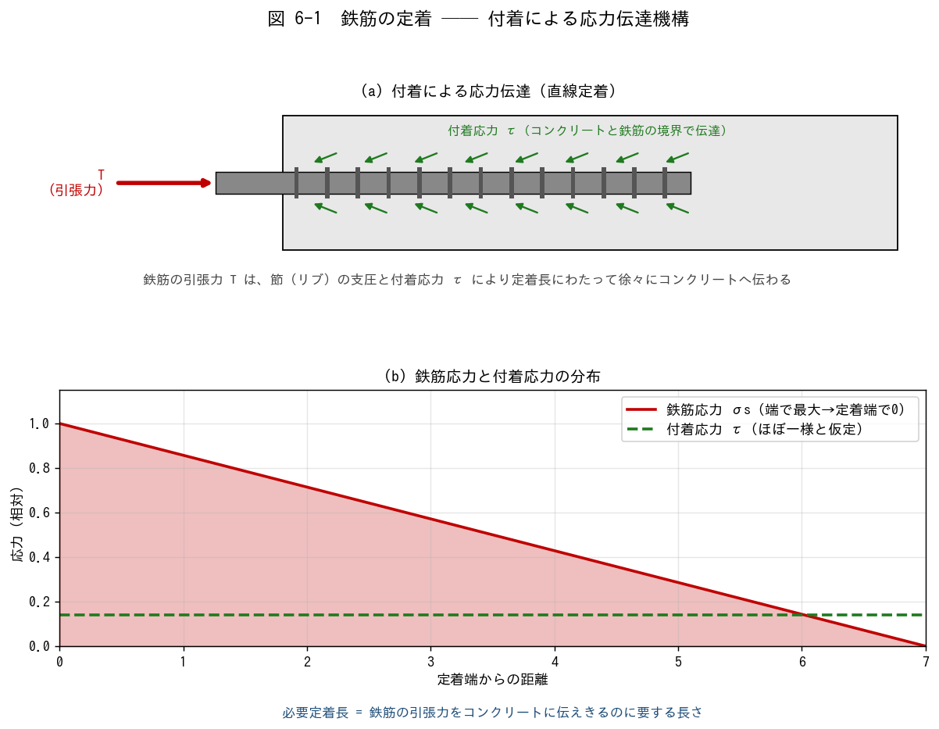

■ 問題 1 機構の穴埋め
鉄筋に生じた引張力 T は、鉄筋表面の【 ① 】（リブ）の支圧と、鉄筋とコンクリートの境界に生じる【 ② 】応力 τ によって、定着長にわたって徐々に【 ③ 】へ伝達される。鉄筋応力 σs は引張端で【 ④ 】、定着端で【 ⑤ 】になる。

■ 問題 2 なぜ定着が必要か
鉄筋の引張力をコンクリートに伝えきれない（定着不足）と、何が起こるか 2 つ挙げよ（抜け出し／付着割裂ひび割れ）。それぞれが部材性能にどう影響するか 1 行で。

■ 問題 3 付着を高める要素
付着性能（許容付着応力度 fb）を高める／低下させる要素を整理せよ。

要素 | 付着への影響（記入）
コンクリート強度 fc が高い
鉄筋が異形（節あり）
かぶり厚さが大きい
上端筋（コンクリート上部）
横補強筋（あばら筋・帯筋）が多い

『上端筋』の付着が下端筋より不利になる理由を、コンクリート打設時のブリーディング（水の上昇）から説明せよ。

6-2 定着長の種類
6-2 各種定着長 L2・L2h・La・Lb の説明と算出

■ 図 6-2 L2・L2h・La・Lb
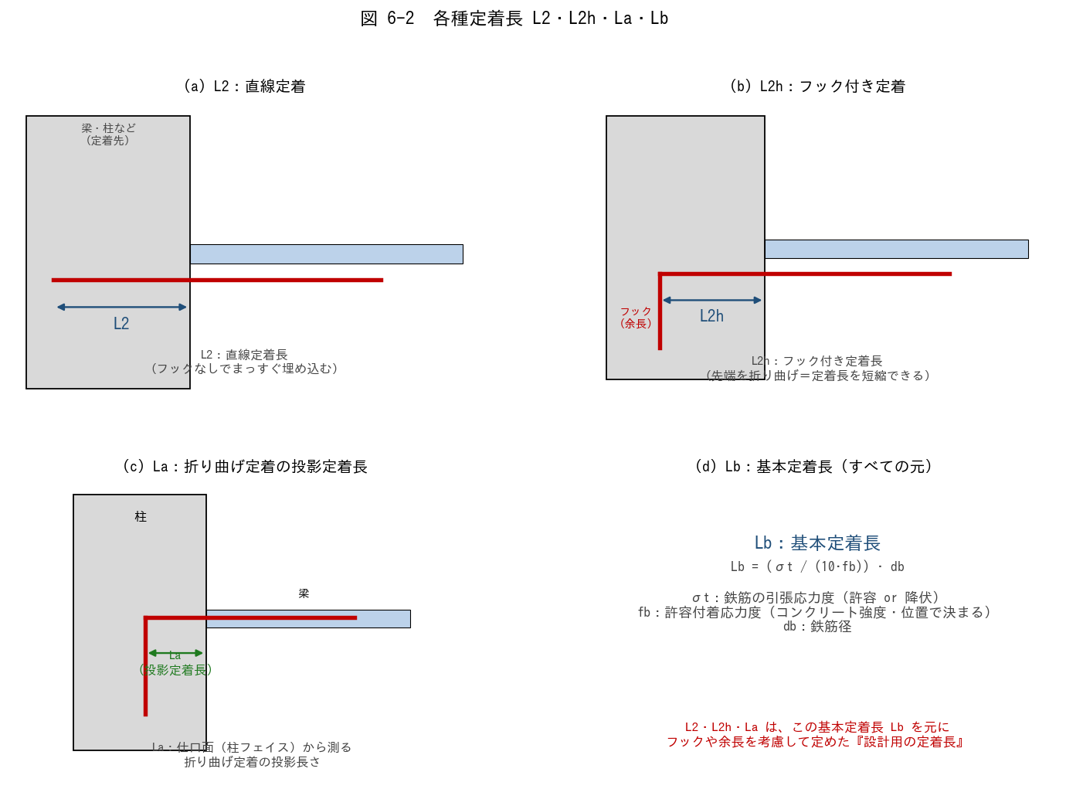

■ 問題 1 定着長の対応（線結び）
記号 | 意味（記入）
L2
L2h
La
Lb

選択肢：A 直線定着長／B フック付き定着長／C 折り曲げ定着の投影定着長／D 基本定着長（式で計算する元の長さ）

■ 問題 2 基本定着長 Lb の計算
Lb = (σt / (10·fb)) · db。σt=295 N/mm²（SD295 の許容引張、短期）、fb=2.0 N/mm²、db=22mm（D22）のとき Lb を求めよ（mm）。

■ 問題 3 L2・L2h の関係
(1) フック付き L2h が直線 L2 より短くできる理由を述べよ（フックの機械的抵抗）。
(2) 一般に L2h ≒ 0.75·L2 程度とされる。L2=40db のとき L2h は db の何倍か。
(3) フックには『余長（フック先端の直線部）』が必要。余長を含めても投影定着長 La に算入しない理由を 1 行で。

■ 問題 4 鉄筋径と定着長
定着長は鉄筋径 db に比例する（L2 = ○○·db の形）。D19（19mm）と D25（25mm）で L2=40db のとき、それぞれの L2 を mm で求め、太径ほど定着長が長くなることを確認せよ。

6-5 部材内と仕口内
6-5 部材内定着 と 仕口内定着

■ 図 6-5 仕口内定着（左）と部材内定着（右）
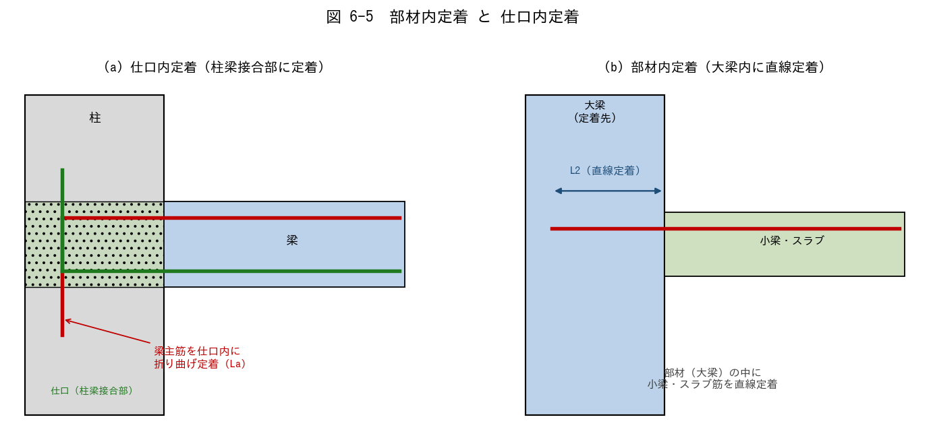

■ 問題 1 用語の説明
(1) 『仕口内定着』とは何か。どの部材のどの鉄筋を、どこに定着することか説明せよ。
(2) 『部材内定着』とは何か。代表例（小梁・スラブ筋の大梁への定着）で説明せよ。

■ 問題 2 使い分け
定着の種類 | 代表例 | 定着長（記入） | 備考（記入）
仕口内定着 | 梁主筋を柱梁接合部に折り曲げ
部材内定着 | 小梁・スラブ筋を大梁内に直線

■ 問題 3 仕口内定着の納まり
(1) 梁主筋を仕口（柱梁接合部）に折り曲げ定着する際、投影定着長 La はどこから測るか（起点）。
(2) 大地震時、梁主筋は仕口面で降伏する可能性がある。仕口内定着で『折り曲げ後の余長（縦の部分）』が重要になる理由を述べよ。
(3) 最上階の柱頭や、外柱の仕口で定着が特に難しくなる理由を 1 行で（直交方向の梁主筋との干渉、定着長の確保）。

■ 問題 4 通し配筋との比較
中柱の仕口では、梁主筋を『仕口内に定着』する代わりに『柱を貫通して通し配筋』とすることもある。通し配筋のメリットと、適用できる条件を述べよ。

■ 問題 5 マンション実務
RC マンションのラーメン部で、(1) 大梁主筋を外柱に定着するとき、(2) 小梁主筋を大梁に定着するとき、それぞれ L2/L2h/La のどれを使うか。また定着長不足になりがちな箇所と対策（フック化・余長確保・梁せい調整）を述べよ。

